Sheet1
V (Y) | S (X) | X^2 | Y^2 | XY |  | Деякі коментарі:
690 | 44.5 | 1980.25 | 476100 | 30705.0
640 | 29.8 | 888.04 | 409600 | 19072.0
210 | 18.8 | 353.44 | 44100 | 3948.0
1200 | 50.5 | 2550.25 | 1440000 | 60600.0
140 | 19.1 | 364.81 | 19600 | 2674.0
396 | 31.4 | 985.96 | 156816 | 12434.4
470 | 21.8 | 475.24 | 220900 | 10246.0
120 | 18.1 | 327.61 | 14400 | 2172.0
320 | 16.8 | 282.24 | 102400 | 5376.0
740 | 37.1 | 1376.41 | 547600 | 27454.0
423 | 22.5 | 506.25 | 178929 | 9517.5
925 | 40.6 | 1648.36 | 855625 | 37555
550 | 26.4 | 696.96 | 302500 | 14520
425 | 21.7 | 470.89 | 180625 | 9222.5
950 | 38.7 | 1497.69 | 902500 | 36765
8199 | 437.80 | 14404.4 | 5851695 | 282261.4 | Сума

1. Знайти ОНК параметрів \tetta_1, \tetta_2 та \delta^2
 |  | Допоміжні значення | 1 спосіб | 2 спосіб
 |  | N= | 15 |  |  | \tetta_1 з кр. | 546.6
 |  | X_сер | 29.187 | 29.187 |  | \tetta_2 з кр. | 26.413
 |  | Y_сер | 546.6 |  |  | /sigma^2 з кр. | 18109.784
 |  | SS_(X) = | 1626.477 | 1626.477
 |  | SS_(Y)= | 1370121.6
 |  | SCP_(XY) | 42959.92 | 42959.92
 |  | RSS = | 235427.197

$Y=546,6$+26.413(X-29.187)
пояснення де взялись числа -> (Y = D30 + H29(X-D29))

2. На площині (x; y) зообразити вихідні дані та побудувати лінію регресії;

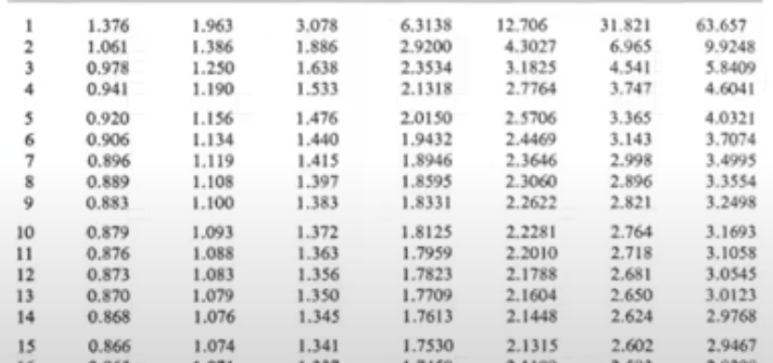
4 побудувати 95% довічні інтервали для параметрів \tetta_1, \tetta_2, \sigma^2
 |  | умова | 95%

 | Надійний ітервал \tetta_1

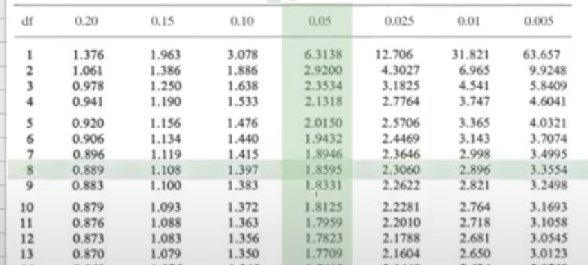
 |  | \alpha | 0.05
index= |  | \tetta_1 з кр. | 546.6
0.025 | _-> | t_0.025;13 = | 2.16 | 2.16
13 |  | корінь = | 34.746 | 34.746

Надійний інтервал( |  | 471.535 | ; | 621.665 | )

Надійний інтервал \tetta_2
умова | 95%

 |  | \alpha | 0.05
index= | ТУТ ЗМІНИ ПІД СЕБЕ | \tetta_2 з кр. | 26.413
0.025 | _-> | t_0.025;13 = | 2.16 | 2.16
13 |  | Вираз під коренем= | 11.134
 |  | Корінь= | 3.337

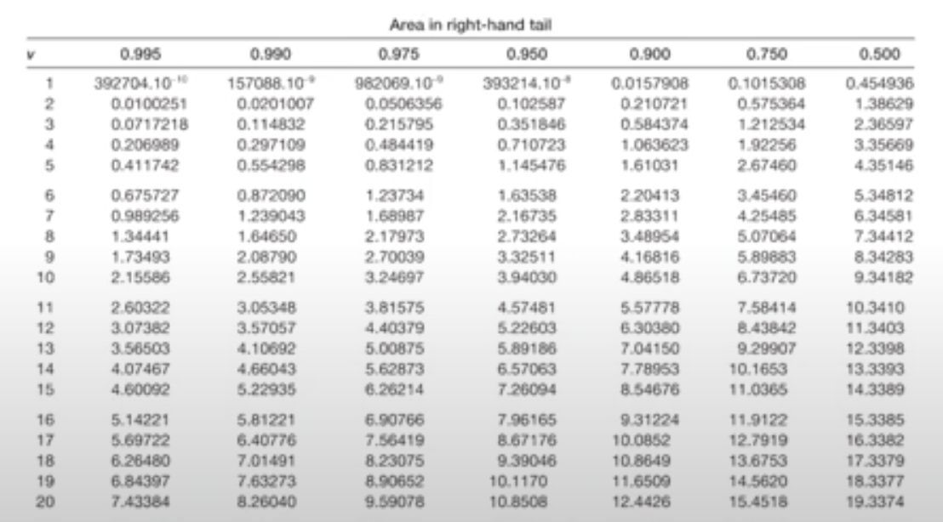
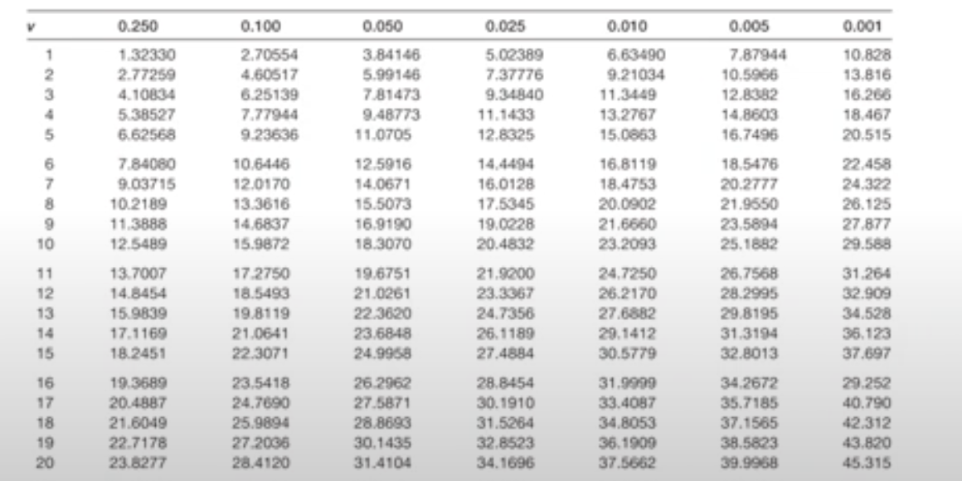
Надійний інтервал( |  | 19.204 | ; | 33.622 | )

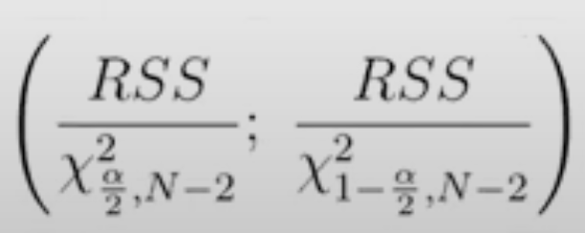
надійний інтервал \sigma^2
УМОВА | 0.95 |  | 1 спосіб | 2 спосіб
 |  | \alpha | 0.05
index= | ТУТ ЗМІНИ ПІД СЕБЕ | RSS= | 235427.197
0.025 | _-> | \xi^2_0,05;13 | 24.736 | 24.736
13 |  | \xi^2_0,95;13 | 5.009 | 5.009

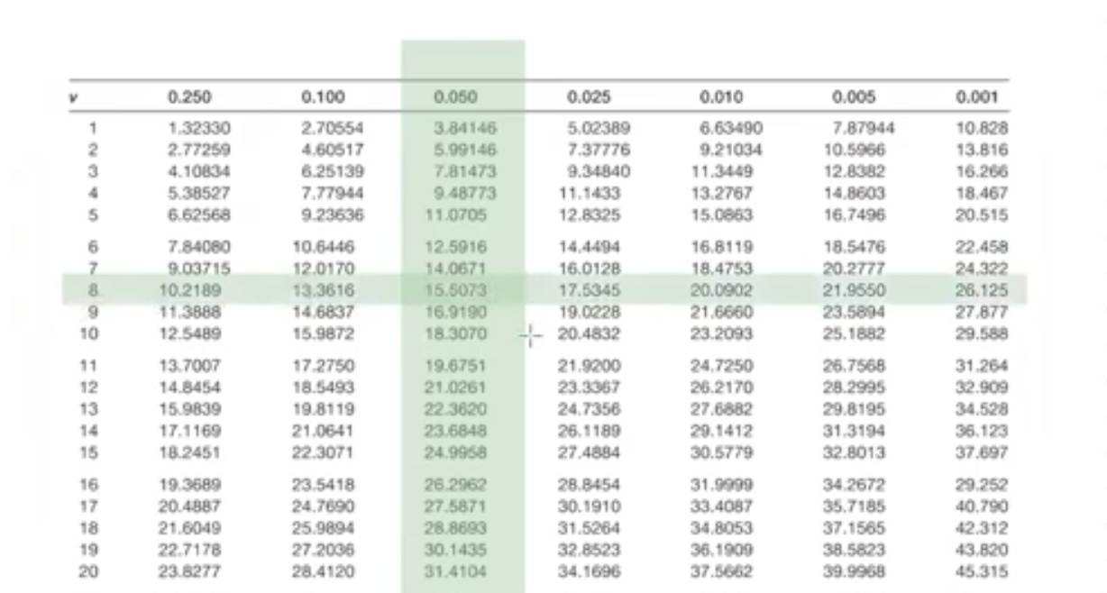
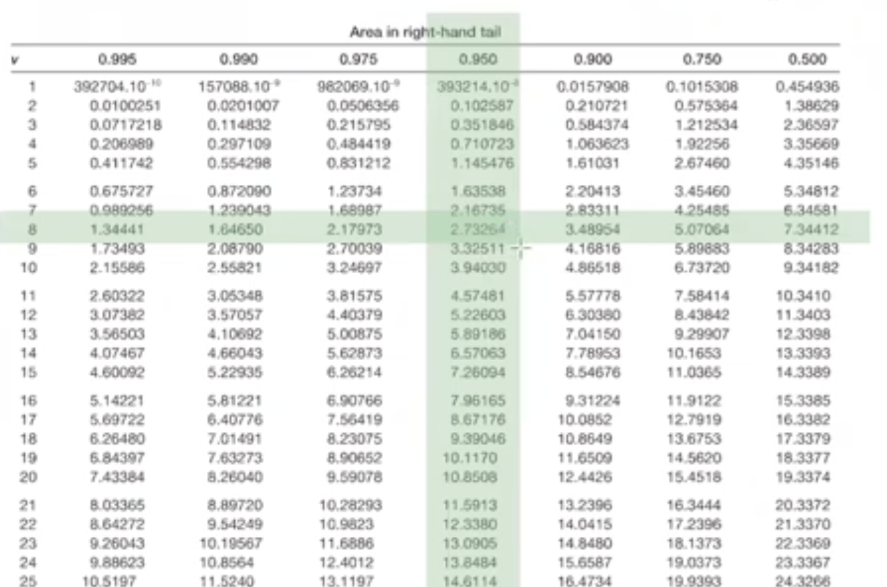
Надійний інтервал( |  | 9517.746 | ; | 47003.179 | )

3) знайти коваріаційну матрицю вектора (\tetta_1, \tetta_2)^T

 | x | 1 | 15.313
 |  | 1 | 0.613
 |  | 1 | -10.387 |  | X^TX | 15 | 0
 |  | 1 | 21.313 |  |  | 0 | 1626.477
 |  | 1 | -10.087
 |  | 1 | 2.213
 |  | 1 | -7.387 |  | (X^TX)^-1 | 0.067 | 0
 |  | 1 | -11.087 |  |  | 0 | 0.0006
 |  | 1 | -12.387
 |  | 1 | 7.913
 |  | 1 | -6.687 |  | K=\sigma^2* | 0.067 | 0
 |  | 1 | 11.413 |  |  | 0 | 0.0006
 |  | 1 | -2.787
 |  | 1 | -7.487
 |  | 1 | 9.513

 | 5. Перевірити гіпотези значущості параметрі \tetta_1*, \tetta_2* на рівні значущості \alpha = 0,1. Перевірити також гіпотези \tetta_2>=0, \tetta_2<=0
 |  |  |  |  |  |  |  |  |  |  |  |  |  |  |  |  |  | Подивитися на збереження знаку нерівності

 | Перевірка гіпотези щодо значущості \tetta_1* |  |  |  |  |  |  |  |  | Перевірка гіпотези щодо значущості \tetta_2*
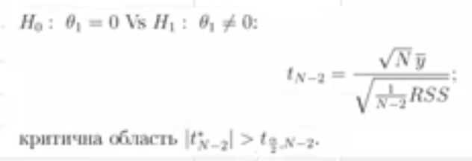
 | \alpha= | 0.1 |  |  |  |  |  |  |  | \alpha= | 0.1
 | N= | 15 |  |  |  |  |  |  |  | N= | 15
 | Y_сер= | 546.6 |  |  |  |  |  |  |  | \tetta_2 з кр= | 26.413
 | RSS= | 235427.197 |  |  |  |  |  |  |  | SS_X= | 1626.477 |  |  |  |  | \alpha= | 0.1 |  |  |  |  | \alpha= | 0.1
n-2 | корінь= | 134.573 |  |  |  |  |  |  | n-2 | корінь= | 134.573 |  |  |  |  | t*_13= | 7.916 |  |  |  |  | t*_13= | 7.916
13 | t*_13= | 15.731 | >0 |  |  |  |  |  | 13 | t*_13= | 7.916 | >0 |  |  |  | t_0.1;13 = | -1.35 |  |  |  |  | t_0.1;13 = | 1.35
0.05 | t_0.05;13 = | 1.771 |  |  |  |  |  |  | 0.05 | t_0.05;13 = | 1.771
 |  |  |  |  |  |  |  |  |  |  |  |  |  |  |  |  |  | нерівність не збереглась |  |  |  |  |  | нерівність збереглась
 | |t*_13|= | 15.731 | > | 1.771 | t_0.05;13 | <-червоне бо відхилили |  |  |  | |t*_13|= | 7.916 | > | 1.771 | t_0.05;13 | <-червоне бо відхилили | t*_13= | 7.916 | > | -1.35 | -t_0.1;13 | <-червоне бо відхилили | t*_8= | 7.916 | > | 1.35 | -t_0.1;13 | <-червоне бо відхилили

 | Відхиляємо H0 (приймаємо H1) |  | з цього випливає | \tetta_1 значущий |  |  |  |  |  | Відхиляємо H0 (приймаємо H1) |  | з цього випливає | \tetta_2 значущий |  |  | Немає достатніх підстав у відхиленніH0 (Відхиляємо H1) |  |  |  |  |  | Відхиляємо H0 (приймаємо H1) |  |  |  | Відхилити | H0

 | 6. Перевірити гіпотези |  |  |  | на рівні значущості
 |  |  |  |  | \alpha | 0.1
 |  |  |  |  | \sigma^2 | 33000
 | \sigma_0^2 | 33000
 | \alpha | 0.10
 | RSS= | 235427.197
 | \xi^2_0,05;13 | 22.362
 | \xi^2_0,95;13 | 5.892
 | \xi^2_13 | 7.134
 |  |  | перевірка за формулою (знаки)
 | \xi^2_13 | 7.134 | > | 5.892 | =\xi^2_0,95;13
 | \xi^2_13 | 7.134 | < | 22.362 | =\xi^2_0,05;13

 | Немає достатніх підстав у відхиленніH0 (Відхиляємо H1) |  |  |  |  | на рівні значущості а |  | 0.1

 | \alpha | 0.10
 | \sigma_0^2 | 33000
 | \xi^2_13 | 7.134
 | \xi^2_0,9;13 | 7.042
 |  |  | перевіряю з формулою (знаки)
 | \xi^2_13 | 7.134 | > | 7.042 | =\xi^2_0,9;13

 | Немає достатніх підстав у відхиленніH0 (Відхиляємо H1) |  |  |  |  | на рівні значущості а |  | 0.1

 | \alpha | 0.10
 | \sigma_0^2 | 33000
 | \xi^2_13 | 7.134
 | \xi^2_0,1;13 | 19.812

 | \xi^2_8 | 7.134 | < | 19.812 | =\xi^2_0,1;13

 | Немає достатніх підстав у відхиленніH0 (Відхиляємо H1)

 | 7. Знайти надійний інтервал для V, при заданому S=25 з рівнем довіри 1 - \alpha = 0,95
 |  |  |  |  |  | 0.95
 | \alpha | 0.05
 | X = | 25
 | N= | 15
 | X_сер= | 29.187
 | SS_X= | 1626.477
 | RSS= | 235427.197
 | \tetta_1 з кр. | 546.6
 | \tetta_2 з кр. | 26.413
 | Корінь | 37.45
 | Y з кришкою | 436.018
 | t_0,025;13 = | 2.16

 | Надійний інтервал( |  | 355.113 | ; | 516.923 | )

 | 8. Перевірити гіпотезу про корельованість змінних на рівні значущості |  |  |  |  | \alpha= | 0.05

 | \alpha | 0.05
 | N= | 15
 | r= | 0.91 | 0.91
 | t*_13= | 7.916
 | t_0,025;13 = | 2.16

 | |t*_13|= | 7.916 | > | 2.16 | =t_0.025;13 | <-червоне бо відхилили

 | Відхиляємо H0 (приймаємо H1) |  |  |  | Відхилити | H0

 | 9. обчислити коефіцієнт детермінації вашої моделі та прокоментувати результат
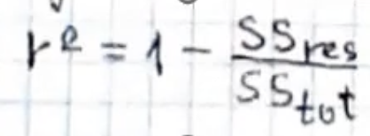
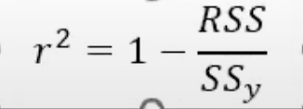
 |  |  |  |  |  |  | SS(Y)= | 1370121.6
 |  |  |  |  |  |  | RRS= | 235427.197
 |  |  |  |  |  |  | r^2= | 0.8282

 |  |  |  |  |  |  | Модель пояснює 82.82% повної варіації

